Inicio


 | INSTALACIONES I
 | CUMPLIMIENTO CTE DB HE 4 y HE 5

Prof. David Bienvenido Huertas |  | Prof. Emilio Gómez Cobos

Demanda
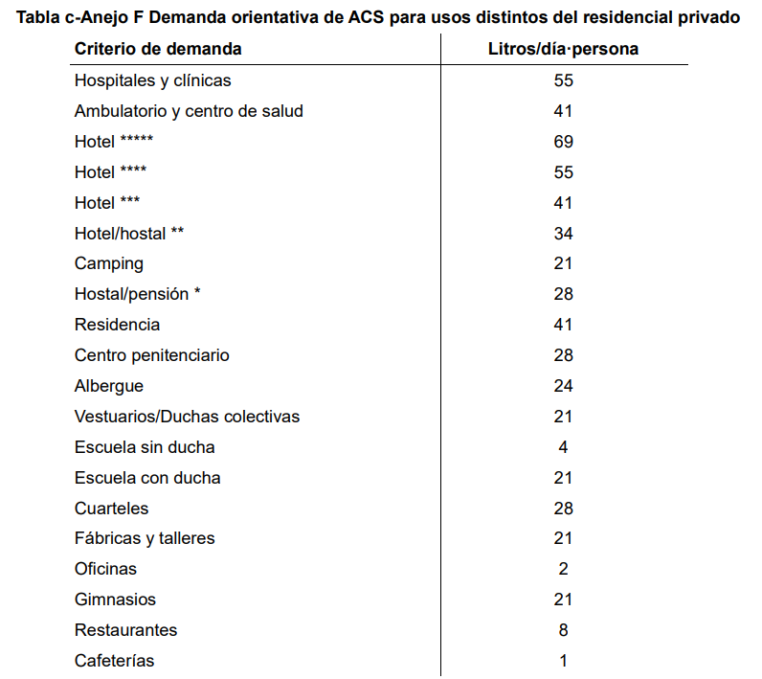
Datos de ubicación
Variable | Unidad | Valor
Provincia | - | LA CORUÑA
Altitud (de la capital) | m | 0
Latitud (de la capital) | º | 43
Longitud (de la capital) | º | 8.4 W
Temperatura mínima histórica | ºC | -9

Demanda de ACS
Variable | Unidad | Valor
Tipo de edificio | - | Residencial privado |  |  | >>>>>>>>>>
Viviendas | - | 14 |  |  | >>>>>>>>>>
Dormitorios por vivienda | - | 4 |  |  | >>>>>>>>>>
Número de personas | - | 5
Factor de centralización | - | 0.90
$Demanda de ACS\left(\frac{l}{d}\right)=Demanda de ACS\left(\frac{l}{d∗persona}\right)∗Número de personas$*Factor de centralización
Demanda de ACS | l/(dpersona) | 28
Demanda de ACS | l/d | 1,764 |  |  | >>>>>>>>>>

Contribución energía renovable | 60%

Temperatura de ACS | 60 | ºC

Demanda de energía ACS
Variable | Variable | Unidad | Enero | Febrero | Marzo | Abril | Mayo | Junio | Julio | Agosto | Septiembre | Octubre | Noviembre | Diciembre | Anual
Número de días por mes | - | d/m | 31 | 28 | 31 | 30 | 31 | 30 | 31 | 31 | 30 | 31 | 30 | 31 | 365
Demanda diaria ACS | - | l/d | 1,764 | 1,764 | 1,764 | 1,764 | 1,764 | 1,764 | 1,764 | 1,764 | 1,764 | 1,764 | 1,764 | 1,764 | 21,168
Demanda mensual ACS | D | l/m | 54,684 | 49,392 | 54,684 | 52,920 | 54,684 | 52,920 | 54,684 | 54,684 | 52,920 | 54,684 | 52,920 | 54,684 | 643,860
Temperatura ACS | - | ºC | 60 | 60 | 60 | 60 | 60 | 60 | 60 | 60 | 60 | 60 | 60 | 60
Temperatura agua fría | Taguafria | ºC | 10 | 10 | 11 | 12 | 13 | 14 | 16 | 16 | 15 | 14 | 12 | 11 |  | Obtenido CTE
Diferencia temperatura | - | ºC | 50 | 50 | 49 | 48 | 47 | 46 | 44 | 44 | 45 | 46 | 48 | 49
Demanda de energía | Q | kWh/mes | 3,171.67 | 2,864.74 | 3,108.24 | 2,946.59 | 2,981.37 | 2,823.81 | 2,791.07 | 2,791.07 | 2,762.42 | 2,917.94 | 2,946.59 | 3,108.24 | 35,213.74

$$Q=\frac{D\left(60ºC\right)∗1,16∗(60−Taguafria)}{1000}$$

EST
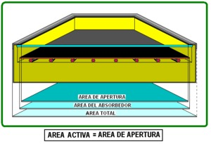
Modelo de captador
Captador seleccionado | ICARO 2.0 VF
Marca | COINTRA
Rendimiento óptico del captador | η0 | - | 0.76 | >>>>>>>>>> | Depende del colector (se dispone de un valor por defecto de 0,9)
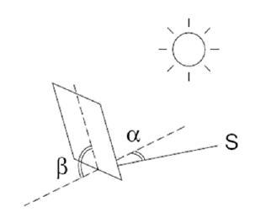
Sur
Coeficiente de perdidas de rendimiento del captador | k1 | W/m²K | 3.72
Área total | Satot | m² | 1.97
Área de apertura | Sapertura | m² | 1.87
Orientación | α | º | 0
Inclinación | β | º | 45
Latitud | φ | º | 43

Determinación de la captación para 1 m²
Variable | Simbolo | Unidad | Enero | Febrero | Marzo | Abril | Mayo | Junio | Julio | Agosto | Septiembre | Octubre | Noviembre | Diciembre | Anual
Energía incide sobre un metro cuadrado superficie horizontal en un dia promedio de cada mes | Eh | MJ/(m²dia) | 5.4 | 8.0 | 11.4 | 12.4 | 15.4 | 16.2 | 17.4 | 15.3 | 13.9 | 10.9 | 6.4 | 5.1 | 11.5 | Obtenido tablas CENSOLAR

Energía incide sobre un metro cuadrado superficie horizontal en un dia promedio de cada mes | Eh | kWh/(m²dia) | 1.50 | 2.22 | 3.17 | 3.44 | 4.28 | 4.50 | 4.83 | 4.25 | 3.86 | 3.03 | 1.78 | 1.42 | 3.19

Factor de corrección | K | - | 1.45 | 1.33 | 1.19 | 1.05 | 0.95 | 0.91 | 0.95 | 1.06 | 1.24 | 1.45 | 1.59 | 1.57 |  | Obtenido tablas CENSOLAR
Enegía solar recibida sobre el plano del captador | E | kWh/(m²dia) | 2.18 | 2.96 | 3.77 | 3.62 | 4.06 | 4.10 | 4.59 | 4.51 | 4.79 | 4.39 | 2.83 | 2.22
Horas de sol | Hs | h | 2.19 | 2.71 | 5.32 | 6.17 | 6.35 | 8.00 | 10.74 | 10.06 | 7.13 | 6.81 | 4.30 | 5.23 | 6.25
Irradiancia | I | W/m² | 991.62 | 1088.98 | 708.05 | 586.53 | 639.55 | 511.92 | 427.49 | 447.65 | 671.24 | 645.07 | 657.42 | 425.65 | 650.10
Temperatura ACS | - | ºC | 60 | 60 | 60 | 60 | 60 | 60 | 60 | 60 | 60 | 60 | 60 | 60 | 60.0
Temperatura ambiente | - | ºC | 12.0 | 12.0 | 14.0 | 14.0 | 16.0 | 19.0 | 20.0 | 21.0 | 20.0 | 17.0 | 14.0 | 12.0 | 15.9 | Obtenido tablas CENSOLAR
Rendimiento del captador seleccionado | η | - | 0.57 | 0.59 | 0.51 | 0.46 | 0.50 | 0.46 | 0.41 | 0.43 | 0.53 | 0.51 | 0.49 | 0.34 | 0.50
Energía unitaria aprovechada por 1 m² de área de apertura | Qs | kWh/dia | 1.13 | 1.57 | 1.74 | 1.51 | 1.83 | 1.68 | 1.68 | 1.75 | 2.30 | 2.00 | 1.26 | 0.67 | 19.12
Energía unitaria aprovechada por 1 m² de área de apertura | Qs | kWh/mes | 34.89 | 44.02 | 53.97 | 45.24 | 56.59 | 50.54 | 52.13 | 54.16 | 68.95 | 62.11 | 37.76 | 20.82 | 581.19

Determinación del número de captadores necesarios
Variable | Simbolo | Unidad | Valor
Energía térmica anual necesaria (a 60 ºC) | - | kWh/año | 35,213.74
$$Superficie de captación=\frac{Aportación mínima con renovable}{Energía unitaria aprovechada por 1m2 de area apertura (anual)}$$
Aportación mínima con renovable | - | kWh/año | 21,128.25
Superficie de captación (apertura) | S | m² | 36.35 | >>>>>>>>>
Superficie de apertura del captador seleccionado | S | m² | 1.87
Número de colectores necesarios | - | ud | 20

Separación entre captadores
Variable | Simbolo | Unidad | Valor
Coeficiente adimensional | c | - | 3.08
Altura | h | m | 1.41 | >>>>>>>>>
Separación entre captadores | d | m | 4.35

Intercambiador de placas
Variable | Simbolo | Unidad | Valor
Potencia mínima del intercambiador | P | W | 18,700.00 | >>>>>>>>>

Intercambiador-acumulador
Variable | Simbolo | Unidad | Valor
Superficie útil de intercambio | SI | m² | 5.45 | >>>>>>>>>

$$V=A∗50$$
Acumuladores (CTE)
Variable | Simbolo | Unidad | Valor
Volumen mínimo | Vmin | l | 1,817.66 | >>>>>>>>>
$$V=A∗180$$
Volumen máximo | Vmax | l | 6,543.59 | >>>>>>>>>
Volumen seleccionado | V | l | 2,000 |  | A seleccionar

Vaso de expanción cerrado (UNE 100155:2004)
Contenido total de agua del circuito
Variable | Simbolo | Unidad | Valor
Longitud tuberías | - | m | 50.00
Diametro interior tuberías | - | mm | 40 | >>>>>>>>> | Un diamtero promedio de la instalación
$$Contenido de agua en tuberías=volumen unitario ∗longitud$$
Volumen unitario en tuberías | - | l/m | 1.26 | >>>>>>>>> | Se determina en relación al diámetro interior de la tubería
Contenido de agua en tuberías | - | l | 67.00 | >>>>>>>>>
Número de captadores | - | ud | 20.00
$$Contenido de agua en captadores=capacidad unitaria volumetrica del captador∗numero de captadores$$
Capacidad unitaria volumétrica del captador | - | l/ud | 1.40 | >>>>>>>>> | Consideramos por defecto una capacidad de 1.4 l/ud (en datos de fabricante puede especificar un valor para el modelo de captador)
Contenido de agua en captadores | - | l | 28.00
Volumen de agua de la instalación (captadores + canalización) | V | l | 95.00

Variable | Simbolo | Unidad | Valor
Coeficiente de expansión del agua | Ce | - | 0.0430 | >>>>>>>>> |  |  |  |  | Expresión válida en temperaturas de entre 30 y 120 ºC
Presión máxima del vaso | PM | bar | 3.70 | >>>>>>>>> | Valores orientativos
Presión mínima del vaso | Pm | bar | 2.50 | >>>>>>>>> | Valores orientativos
Coeficiente de presión | Cp | - | 3.08 | >>>>>>>>>
Volumen del vaso de expansión | Vt | l | 12.60 | >>>>>>>>>

Aerotermia
Datos previos
Criterio de demanda por sistema | Unidad | Valor
Tª ACS (bomba de calor) | ºC | 60
Tª ACS (sistema complementario) (si se dispone) | ºC | 60

Rendimiento del sistema (η) | Unidad | Valor
Bomba de calor (SCOP) | - | 3.33
Sistema complementario | - | 0.92

Combustible del sistema complementario | Factor de paso e. primaria (kWh/kWh) | Factor de paso a CO2 (kg/kWh)
Gas natural | 1.195 | 0.252

$$Q=\frac{D\left(60ºC\right)∗1,16∗(60−Taguafria)}{1000}$$
Fracción cubierta por la bomba de calor
Mes | Días | Demanda ACS litros/día | Demanda ACS litros/mes | Tª ACS ºC | Tª AFCH ºC | Demanda kWh/mes
Enero | 31 | 1,764.00 | 54,684.00 | 60.00 | 10.00 | 3,171.67
Febrero | 28 | 1,764.00 | 49,392.00 | 60.00 | 10.00 | 2,864.74
Marzo | 31 | 1,764.00 | 54,684.00 | 60.00 | 11.00 | 3,108.24
Abril | 30 | 1,764.00 | 52,920.00 | 60.00 | 12.00 | 2,946.59
Mayo | 31 | 1,764.00 | 54,684.00 | 60.00 | 13.00 | 2,981.37
Junio | 30 | 1,764.00 | 52,920.00 | 60.00 | 14.00 | 2,823.81
Julio | 31 | 1,764.00 | 54,684.00 | 60.00 | 16.00 | 2,791.07
Agosto | 31 | 1,764.00 | 54,684.00 | 60.00 | 16.00 | 2,791.07
Septiembre | 30 | 1,764.00 | 52,920.00 | 60.00 | 15.00 | 2,762.42
Octubre | 31 | 1,764.00 | 54,684.00 | 60.00 | 14.00 | 2,917.94
Noviembre | 30 | 1,764.00 | 52,920.00 | 60.00 | 12.00 | 2,946.59
Diciembre | 31 | 1,764.00 | 54,684.00 | 60.00 | 11.00 | 3,108.24
Total (kWh/año) |  |  |  |  |  | 35,213.74

$$Q=\frac{D\left(60ºC\right)∗1,16∗(60−Taguafria)}{1000}$$
Fracción cubierta por sistema complementario
Mes | Días | Demanda ACS litros/día | Demanda ACS litros/mes | Tª ACS ºC | Tª AFCH ºC | Demanda kWh/mes
Enero | 31 | 1,764.00 | 54,684.00 | 60.00 | 60.00 | 0.00
Febrero | 28 | 1,764.00 | 49,392.00 | 60.00 | 60.00 | 0.00
Marzo | 31 | 1,764.00 | 54,684.00 | 60.00 | 60.00 | 0.00
Abril | 30 | 1,764.00 | 52,920.00 | 60.00 | 60.00 | 0.00
Mayo | 31 | 1,764.00 | 54,684.00 | 60.00 | 60.00 | 0.00
Junio | 30 | 1,764.00 | 52,920.00 | 60.00 | 60.00 | 0.00
Julio | 31 | 1,764.00 | 54,684.00 | 60.00 | 60.00 | 0.00
Agosto | 31 | 1,764.00 | 54,684.00 | 60.00 | 60.00 | 0.00
Septiembre | 30 | 1,764.00 | 52,920.00 | 60.00 | 60.00 | 0.00
Octubre | 31 | 1,764.00 | 54,684.00 | 60.00 | 60.00 | 0.00
Noviembre | 30 | 1,764.00 | 52,920.00 | 60.00 | 60.00 | 0.00
Diciembre | 31 | 1,764.00 | 54,684.00 | 60.00 | 60.00 | 0.00
Total (kWh/año) |  |  |  |  |  | 0.00

Consumo de energía primaria y emisiones de CO2 del SISTEMA PROYECTADO
Sistema | Porcentaje de demanda | Demanda (kWh/año) | Rendimiento estacional | Consumo (kWh/año) | Factor de paso e. primaria (kWh/kWh) | Consumo e. primaria (kWh/año) | Factor de paso a CO2 (kg/kWh) | Emisiones CO2 (kg/año)
Bomba de calor | 1.00 | 35,213.74 | 3.33 | 10,574.70 | 1.954 | 20,662.96 | 0.331 | 3,500.23
Caldera de Gas natural | 0.00 | 0.00 | 0.92 | 0.00 | 1.195 | 0.00 | 0.252 | 0.00
TOTAL |  |  |  |  |  | 20,662.96 |  | 3,500.23

Criterio | S. Referencia |  | S. Proyectado | Cumple
SCOP (SPF) | 2.5 | < | 3.33 | SI
Eres (kWh/año) | - | - | 24,639.05
Eres (%) | 0.60 | < | 0.70 | SI

FV
Exigencia HE 5
Criterio de demanda por sistema | Unidad | Valor |  | Comprobar previamente el ámbito de aplicación del DB HE-5
Tipo de edificio | - | Residencial privado
Factor de producción eléctrica | kW/m2 | 0.005 | >>>>>>>> | DB HE-5: toma valor de 0,005 para uso residencial privado y 0,010 para el resto de usos
Superficie construida del edificio (S) | m2 | 4,240.00
Superficie de cubierta no transitable o accesible únicamente para conservación (Sc) | m2 | 1,984.00
Superficie de cubierta no transitable o accesible únicamente para conservación ocupada por captadores solares térmicos (Soc) | m2 | 0
Potencia a instalar (P1) | kW | 21.2 | >>>>>>>>
Potencia a instalar (P2) | kW | 99.2 | >>>>>>>>
Potencia a instalar mínima (P) | kW | 21.2
Potencia a instalar (P) | kW | 100.0 |  | A elección conforme el criterio del técnico

Modelo de panel FV
Modelo seleccionado | YINGLI YL310 – 35b
Marca | YINGLI SOLAR
Dimensiones | m | 2,000 x 0,992 x 0,040 m
Peso | kg | 26
Potencia nominal | Wp | 310
Tensión circuito abierto (Voc) | V | 45.60
Intensidad de cortocircuito (Icc) | A | 8.99
Tensión punto de máxima potencia (VMPP) | V | 36.30
Temperatura operación nominal (TONC) | ºC | 46.00
Intensidad de punto de máxima potencia (IMPP) | A | 8.53
Coeficiente de temperatura Voc,β | %/ºC | -0.32
Coeficiente de temperatura de Icc,α | %/ºC | 0.05

Número de modulos FV
Número de modulos FV | - | 323.00 | >>>>>>>>
Latitud | - | 43.40
Inclinación óptima estimada | º | 36.00
Inclinación del panel | º | 36.0

Datos de la localización
Variable | Simbolo | Unidad | Enero | Febrero | Marzo | Abril | Mayo | Junio | Julio | Agosto | Septiembre | Octubre | Noviembre | Diciembre
Horas de sol | Hs | h | 2.19 | 2.71 | 5.32 | 6.17 | 6.35 | 8.00 | 10.74 | 10.06 | 7.13 | 6.81 | 4.30 | 5.23
Irradiancia solar promedio mensual | kWh/m2 | I | 88.8 | 103.9 | 141.1 | 117.2 | 189.8 | 147.8 | 216.6 | 156.2 | 168.7 | 100.9 | 92.8 | 59.1 | >>>>>>>>>> | Usar herramienta PVGIS (PVGIS-SARAH). Determinar para el ángulo de inclinación planteado
Irradiancia solar promedio diaria | kWh/m2 | I | 2.86 | 3.71 | 4.55 | 3.91 | 6.12 | 4.93 | 6.99 | 5.04 | 5.62 | 3.25 | 3.09 | 1.91

Temperatura máxima y mínima de los módulos FV
Temperatura máxima del aire en la localización | ºC | 39.6 | >>>>>>>>
Temperatura mínima del aire en la localización | ºC | -3.0
Temperatura máxima de los módulos FV | ºC | 72.10 |  | Se considera una irradiancia estándar de 1000 W/m2 para la temperatura máxima
Temperatura mínima de los módulos FV | ºC | 0.25 |  | Se considera una irradiancia estándar de 100 W/m2 para la temperatura mínima

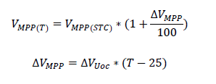
Número máximo de módulos en serie
Coeficiente de temperatura de tensión a circuito abierto (ΔVMPP) | %/ºC | 8.96 | >>>>>>>> |  |  |  |  | Donde 𝑉𝑀𝑃𝑃(𝑇) es la tensión del punto de máxima potencia del modulo (V), y Δ𝑉𝑈𝑜𝑐 es el coeficiente de temperatura de tensión a circuito abierto (%/ºC).
Tensión del punto de máxima potencia del modulo (VMPP(T)) | V | 39.55 | >>>>>>>>
Tensión a circuito abierto en condiciones estándar (Voc(T)) | V | 49.69 | >>>>>>>>
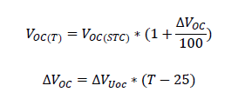

Modelo de inversor
Modelo seleccionado | DUAL INGECON® SUN 1000TL B360
Marca | DUAL INGECON
Tensión CA de salida | V | 360
Tensión CC máxima de entrada | V | 1,050
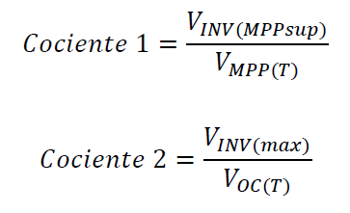
Intensidad CC máxima de entrada | A | 2,000
Rango tensión CC máxima potencia | V | 820
Cociente 1 | - | 20.73 | >>>>>>>>>>>>>>>>>>>>>>>>>>>>>>>>>>>>>>>>>>>>
Cociente 2 | - | 21.13
Número máximo de paneles | - | 20.00 | >>>>>>>> | Mínimo del cociente 1 y 2
Número de filas | - | 17.00
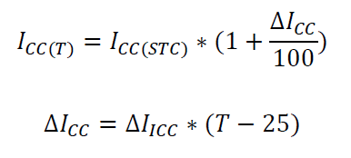
Número máximo de cadenas en paralelo
Coeficiente de temperatura de intensidad de cortocircuito (∆Iicc) | A | 2.36
Intensidad de cortocircuito a la temperatura máxima del (Icc(t) | A | 9.20 | >>>>>>>>>>>>>>>>>>>>>>>>>>>>>>>>>>>>>>>>>>>>
Número máximo de módulos para las cadenas | - | 217.00 | >>>>>>>>

Separación entre modulos (d)
Variable | Unidad | Valor
Coeficiente adimensional (c) | - | 3.15
Altura (h) | m | 1.45
Separación entre modulos (d) | m | 4.57

